상품제안서
초극세사 와플 20*100 스포츠타올 | 상품코드: S09685

 |  |  |  |  |  | 02-713-8555 | www.synergygift.co.kr
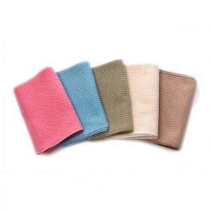

【상세/제작정보】 | .

【인쇄/포장옵션】 | 풀칼라 / 별도 문의

【공급단가】 | 수량 | 200~ | 1,000~ | 2,000~ | 4,000~
*VAT별도 | 단가 | 2,090원 | 2,020원 | 1,940원 | 1,860원

【상품 URL】 | https://www.synergygift.co.kr:443/src/goods_detail.php?gdno=8640

